Sheet1
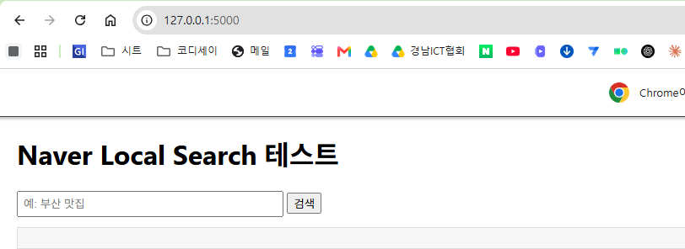
1. claude 에서 과제 요구사항에 맞는 travel_planner.py 코딩 요청

2. VS Code 에서 open folder
file open travel_planner.py

가상환경 설정
가상환경 활성화
install dependices library 설치
create .gitignore

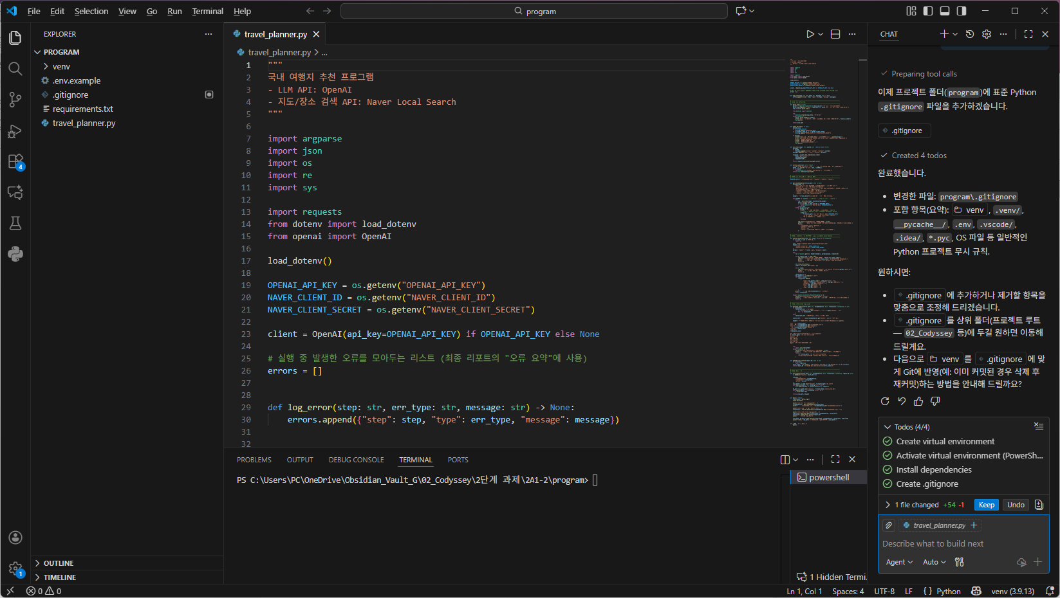

새로운 환경에 맞게 travel_planner.py 코드 수정

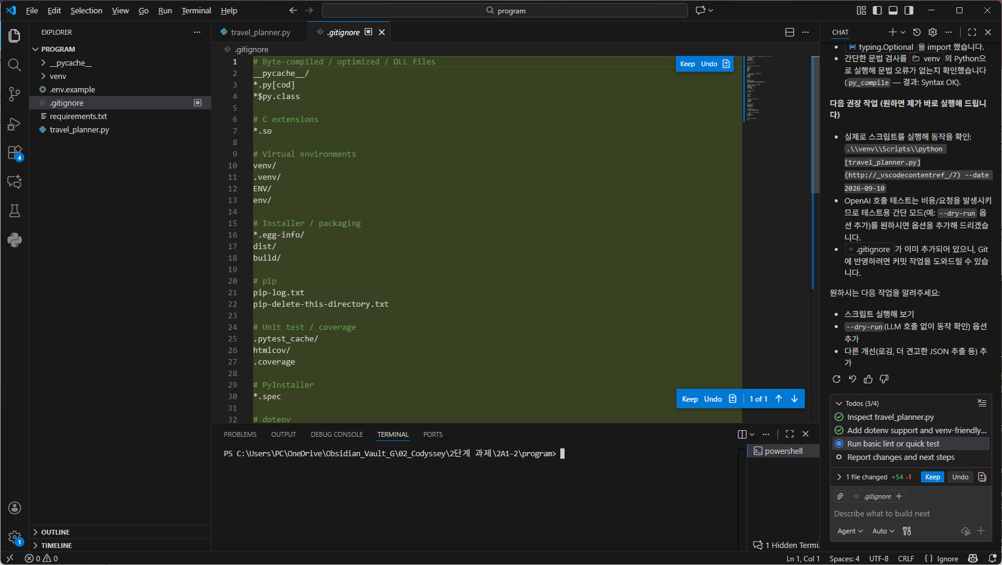

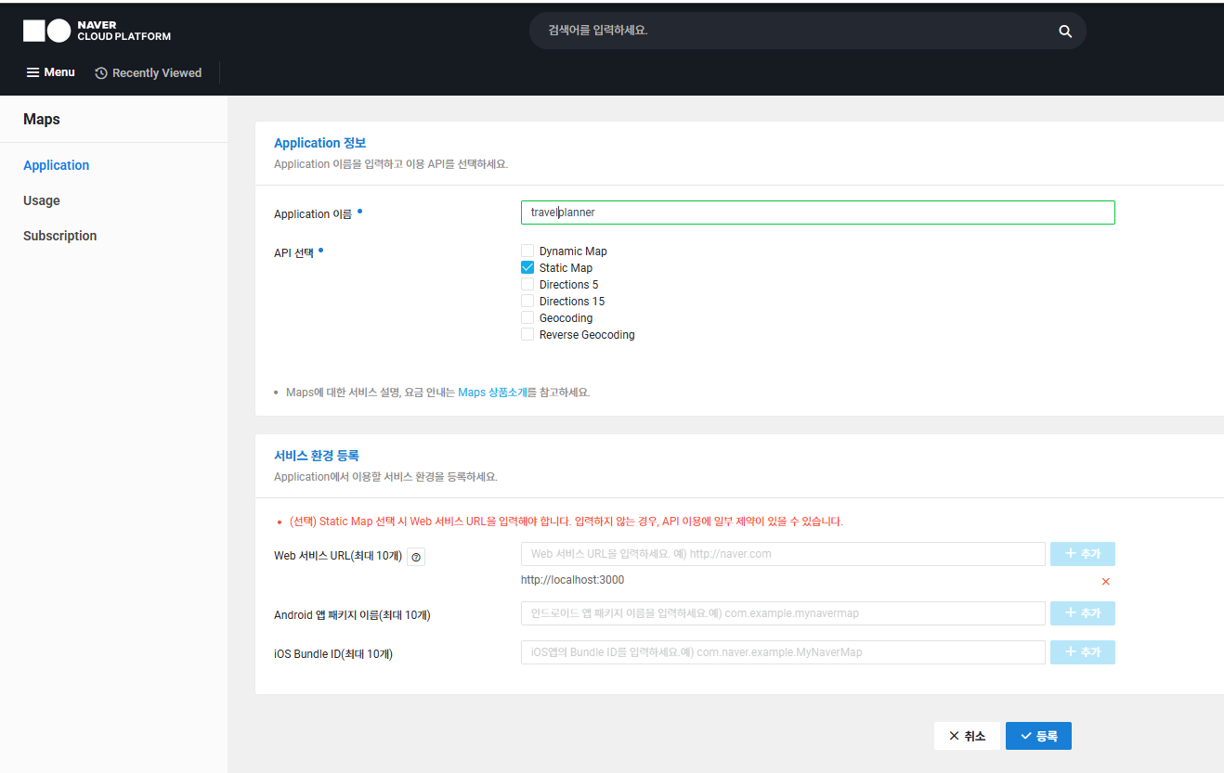

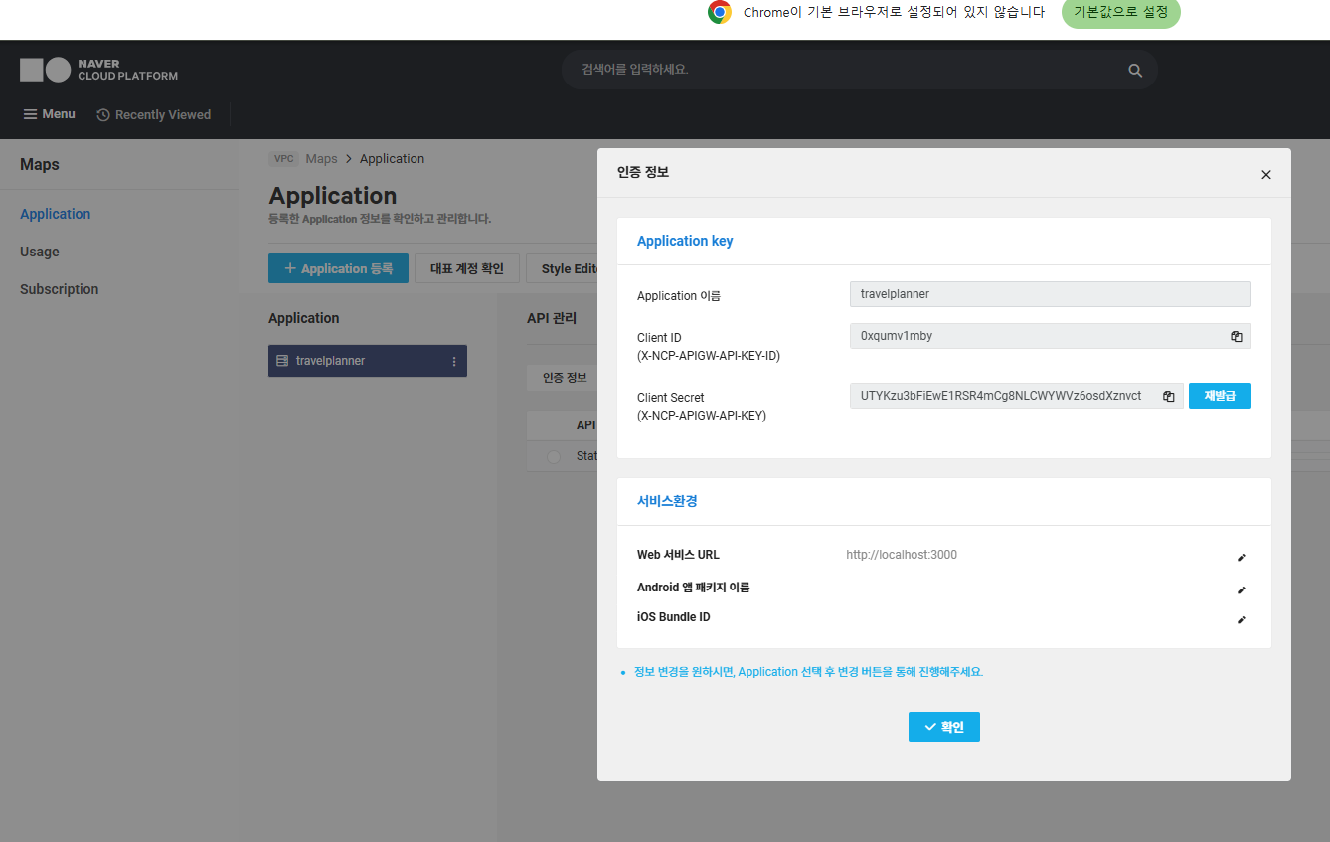

네이버 개발자센터 - local search
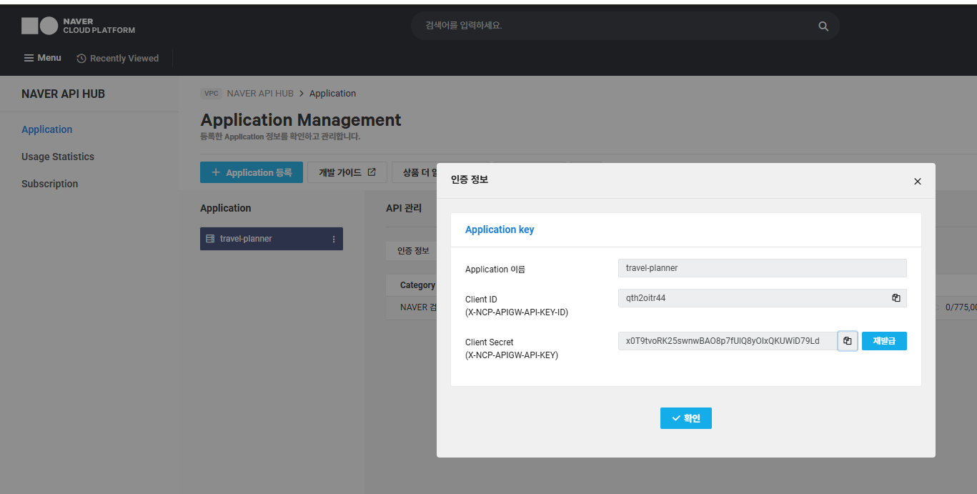

백엔드 프로세스 추가 및 실행
.\venv\Scripts\python.exe app.py

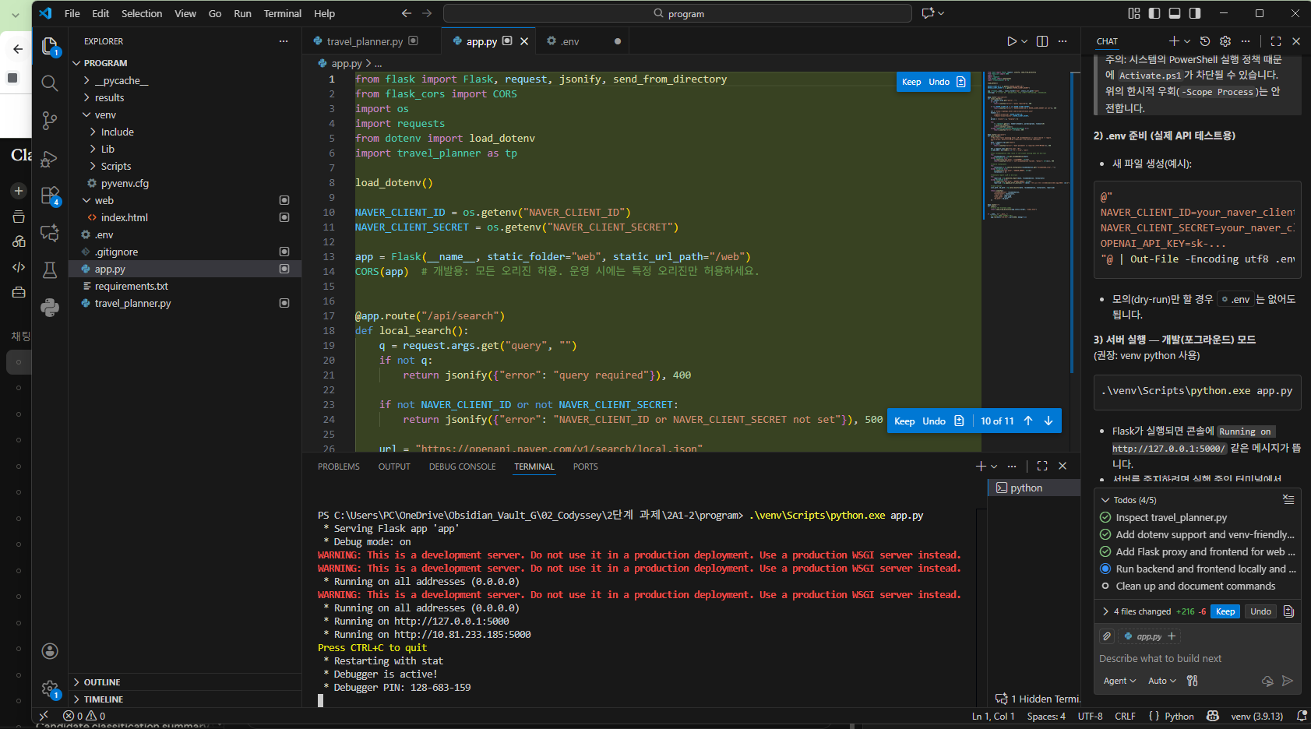

Set-Location -LiteralPath 'C:\path\to\program'
.\venv\Scripts\python.exe app.py

http://127.0.0.1:5000

